Tabelle2
notSunny/1_2020-09-07_12-00-00.jpg | 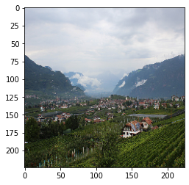
notSunny/1_2020-09-24_12-00-00.jpg | 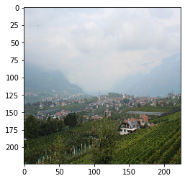
notSunny/1_2020-10-20_12-00-00.jpg | 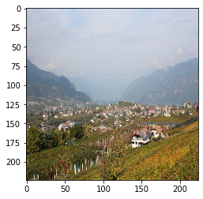
notSunny/1_2020-10-21_12-00-00.jpg | 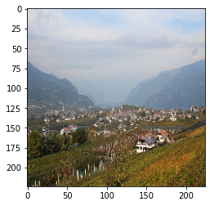
notSunny/1_2020-10-29_12-00-00.jpg | 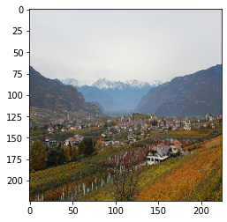
notSunny/1_2020-11-01_12-00-00.jpg | 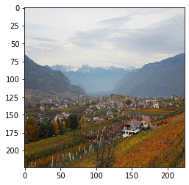
notSunny/1_2020-12-15_12-00-00.jpg | 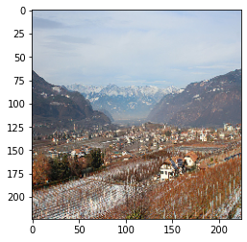
notSunny/1_2021-01-12_12-00-00.jpg | 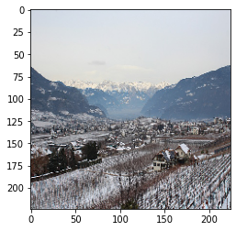
notSunny/1_2021-01-13_12-00-00.jpg | 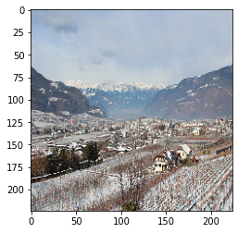
notSunny/1_2021-02-01_12-00-00.jpg | 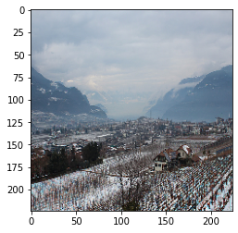
notSunny/1_2021-02-02_12-00-00.jpg | 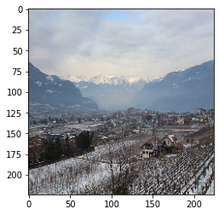
notSunny/1_2021-03-03_12-00-00.jpg | 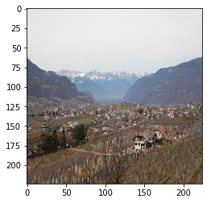
notSunny/1_2021-03-04_12-00-00.jpg | 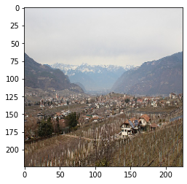
notSunny/1_2021-03-11_12-00-00.jpg | 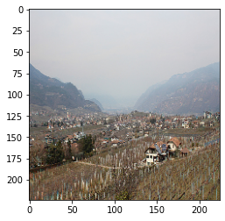
notSunny/1_2021-03-12_12-00-00.jpg | 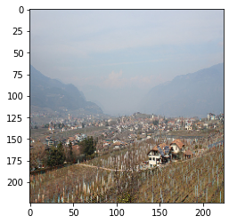
notSunny/1_2021-04-05_12-00-00.jpg | 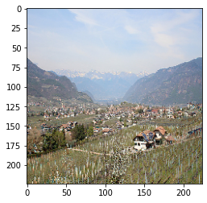
notSunny/1_2021-04-26_12-00-00.jpg | 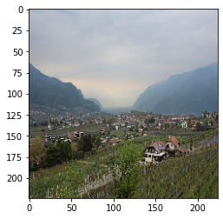
notSunny/1_2021-04-27_12-00-00.jpg | 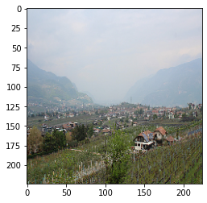 | sunny
notSunny/1_2021-05-05_12-00-00.jpg | 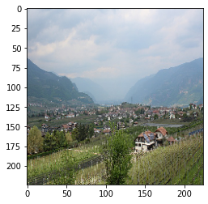
notSunny/1_2021-05-10_12-00-00.jpg | 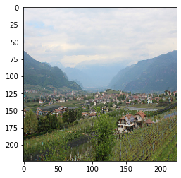
notSunny/1_2021-05-29_12-00-00.jpg | 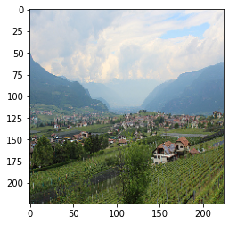
notSunny/2_2020-07-15_12-00-00.jpg | 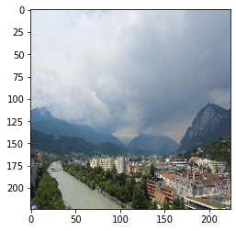
notSunny/2_2020-08-02_12-00-00.jpg | 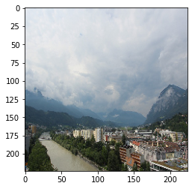
notSunny/2_2020-08-13_12-00-00.jpg | 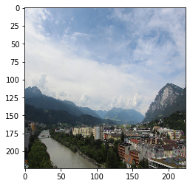 | suny
notSunny/2_2020-10-08_12-00-00.jpg | 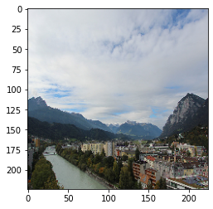 | sunny
sunny/1_2020-09-25_12-00-00.jpg | 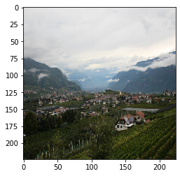 | not sunny
sunny/1_2020-10-05_12-00-00.jpg | 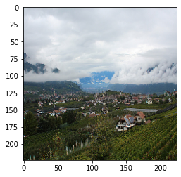 | not sunny
sunny/1_2020-10-16_12-00-rainy.jpg | 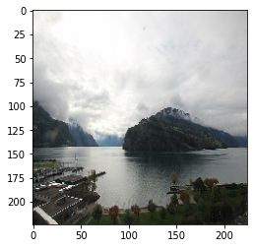 | not sunny
sunny/1_2020-10-24_12-00-00.jpg | 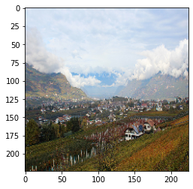 | not sunny
sunny/1_2021-04-07_12-00-00.jpg | 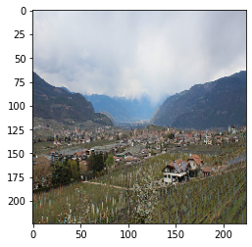 | not sunny

